Feuil1
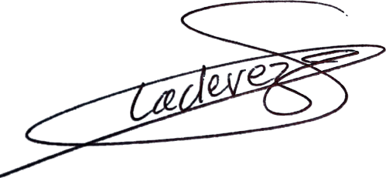

 | BILAN FINANCIER

DATES : | Du 1 au 6 Novemnre 2022
LIEU : | Freiburg (Allemagne)
OBJET : | Stage
EFFECTIF : | 17
RESPONSABLE : | Isabelle LADEVEZE / David LERPINCE
TRANSPORT: | Minibus pôle

DEPLACEMENT : |  | Cout total (Euros) | Effectif | Cout par personne | Paiement
MINIBUS | Toyota - Asso des Pôles | 410.00 € | 16 | 25.63 € | Chèque Pôle
 | Toyota - OMS | 553.75 € | 16 | 34.61 € | Chèque Pôle
CARBURANT | Total Le Creusot | 96.57 € | 16 | 6.04 € | CB Pôle
 | Toyota Pôle - Leclerc Belfor | 91.95 € | 16 | 5.75 € | CB Pôle
 | Toyota OMS - Leclerc Belfor | 36.06 € | 16 | 2.25 € | CB Pôle
 | Toyota Pôle - Super U Prades | 12.00 € | 16 | 0.75 € | CB Pôle
 | Toyota OMS -Super U Prades | 120.00 € | 16 | 7.50 € | CB Pôle
 | Toyota Pôle - Casino Bolquère | 20.21 € | 16 | 1.26 € | CB Pôle
 | Toyota OMS - Casino Bolquère | 18.01 € | 16 | 1.13 € | CB Pôle
 | AD Blue | 21.90 € | 16 | 1.37 € | CB Pôle
PÉAGE | Aller APRR | 52.80 € | 16 | 3.30 € | CB Pôle
 | Aller ASF | 44.10 € | 16 | 2.76 € | CB Pôle
 | Retour APRR | 67.80 € | 16 | 4.24 € | CB Pôle
 | Retour ASF | 85.00 € | 16 | 5.31 € | CB Pôle

HEBERGEMENT :
HEBERGEMENT | Pension complète stage | 2,975.00 € | 17 | 175.00 € | Virement Pôle | 177
 | Hotel F1 Le Creusot | 129.23 € | 16 | 8.08 € | Virement Pôle
 | Hotel Première classe dijon sud | 289.86 € | 16 | 18.12 € | CB Pôle
RESTAURANT | Lidl | 35.18 € | 16 | 2.20 € | CB Pôle
 | La bonne heure | 71.37 € | 16 | 4.46 € | CB Pôle
 | Flunch Avignon | 54.20 € | 16 | 3.39 € | CB Pôle
 | Flunch Nîmes | 218.05 € | 16 | 13.63 € | CB Pôle

 | Total : | 5,403.04 € | 14 | 326.75 €

Personne présente | Statut | Sélection
LADEVÈZE isabelle | Entraîneur | Pôle Espoir
LEPRINCE David | Entraîneur | Pôle Espoir
BARALLA | Fabio | Pôle Espoir
BOUZILLARD | Ambre | Pôle Espoir
BICLOT | Charlotte | Pôle Espoir
CHFIRI | Elias | Pôle Espoir
CONSTANTIN-GAGNOT | Brieuc | Pôle Espoir
FONTAINE | Léopold | Pôle Espoir
GAY-SUBRA | Léon | Pôle Espoir
GUÉDON | Mathilde | Pôle Espoir
LESCURE | Juliette | Pôle Espoir
MAGOMEDOV | Nurutdin | Pôle Espoir
MALFOY | Candice | Pôle Espoir
RICQUEBOURG-ELMI | Eva | Pôle Espoir
SANDIN-AMBLARD | Léane | Pôle Espoir
SIERRA | Léana | Pôle Espoir
OLIVIER | Lia | Montluçon

